关系图
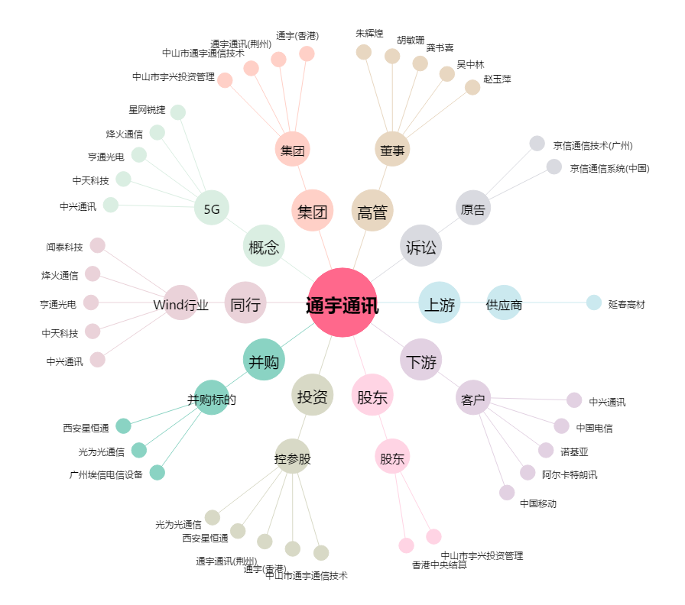
通宇通讯[002792.SZ] - 关系概览图

